FLUID MEMBRANE
 |  |  |  | FLUID MEMBRANE CALCULATOR version 1.01

 |  |  | CALCUL DE LA COUVERTURE DE LA MEMBRANE LIQUIDE
 |  |  | pour des applications au pinceau ou par pulvérisation

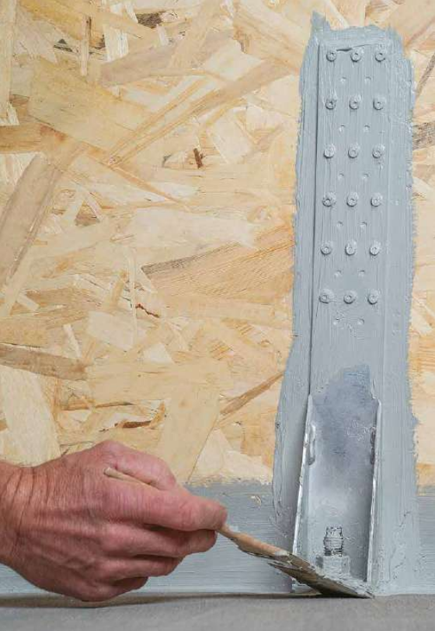
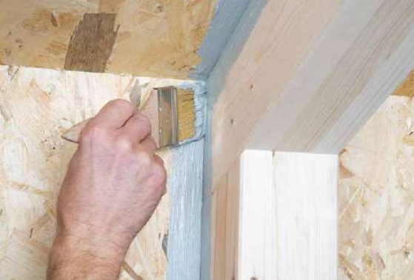

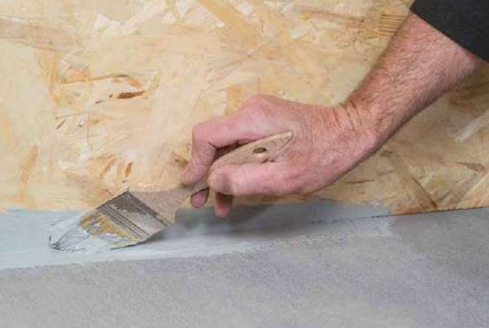

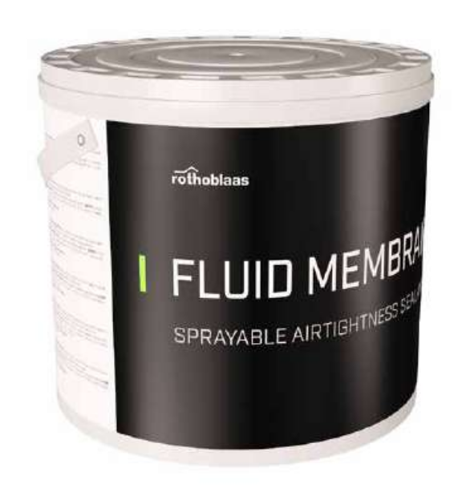

Poids par seau |  | 10.0 kg

 |  | micron, µm
Épaisseur d'application |  | 200
 |  | 0.20 mm

Densité (20°C) |  | 1.45 kg/L
Couverture @ Épaisseur d'application |  | 0.29 kg/sq m

Surface de couverture |  | 50.0 sq m
Déchet |  | 5%

Quantité totale |  | 2
Code | FLUIDMEM

REMARQUE :
1. Ce calcul estime la quantité de membrane sur la base d'applications typiques et du facteur de surplus sélectionné. La couverture peut varier en fonction des conditions spécifiques d'application : température, humidité relative, ventilation et porosité du substrat.
2. Rothoblaas se réserve le droit de mettre à jour ou de modifier les méthodes de calcul, les conceptions ou les modèles sans préavis ni responsabilité.
3. Visitez www.rothoblaas.com pour les ressources de conception les plus récentes.
4. L'application du produit doit être conforme à la littérature de Rothoblaas pour l'utilisation prévue.
5. La transmission de vapeur d'eau pour des applications typiques est inférieure à 5m Sd.
6. La transmission de vapeur d'eau pour une épaisseur d'application de 200 µm est de 1,8 m Sd.

